SISTEMA_PUESTATIERRA
 | REPORTE FOTOGRÁFICO - Sistema de Puesta a Tierra
Nombre de la Estacion: | 20091 SAN MARTIN DE PORRES
Nombre de Localidad: | SANTA LEONOR
Fecha: | 08/06/2026 - 08/06/2026
Direccion: | PICOY PAMPA S/N
ID site: | 360686
CRQ: | CRQ000000078791
Sticker Año mantenimiento |  |  | Letrero de Localidad beneficiaria o GPS
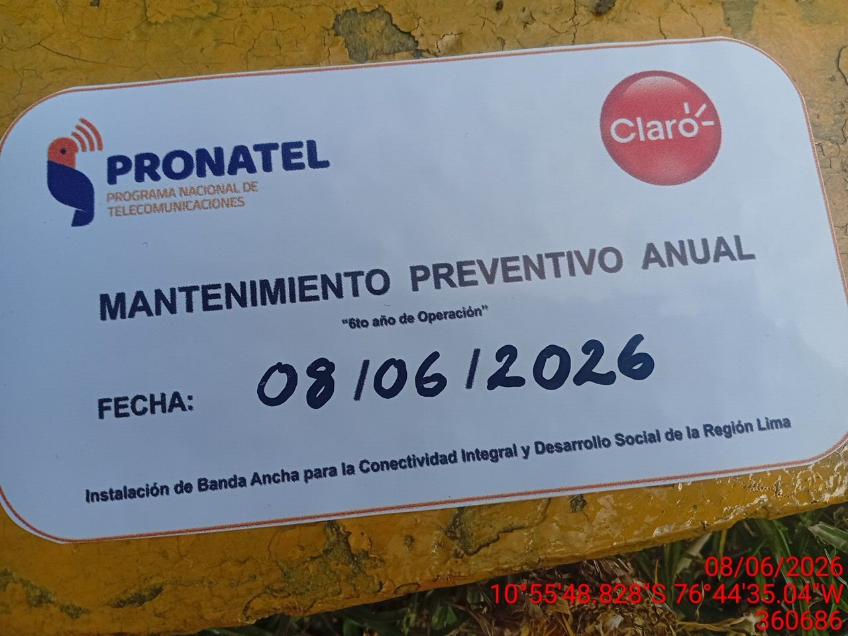 |  |  | 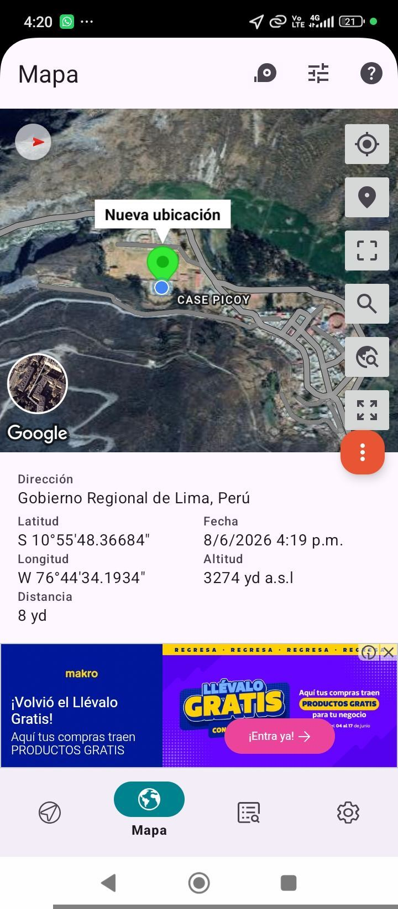

INSPECCIÓN VISUAL
ANTES |  | DURANTE |  | DESPUES
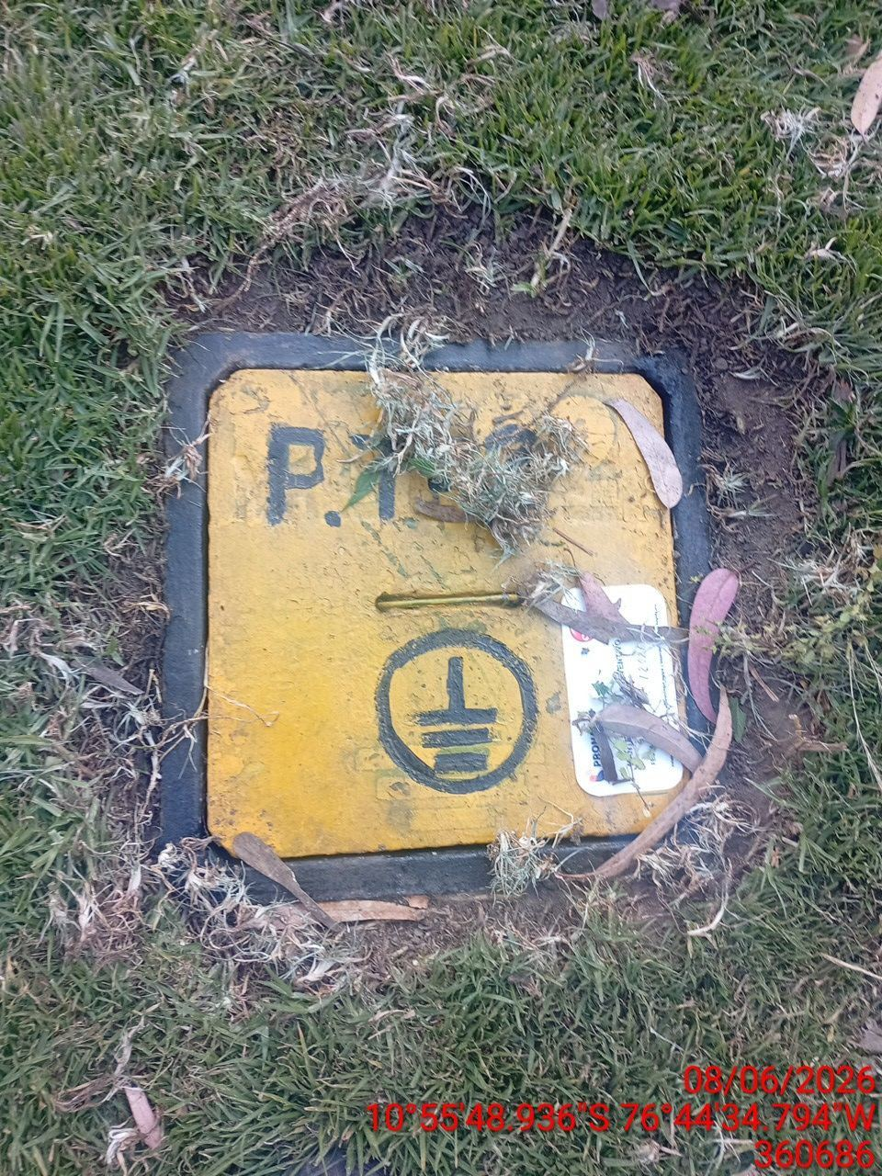 |  | 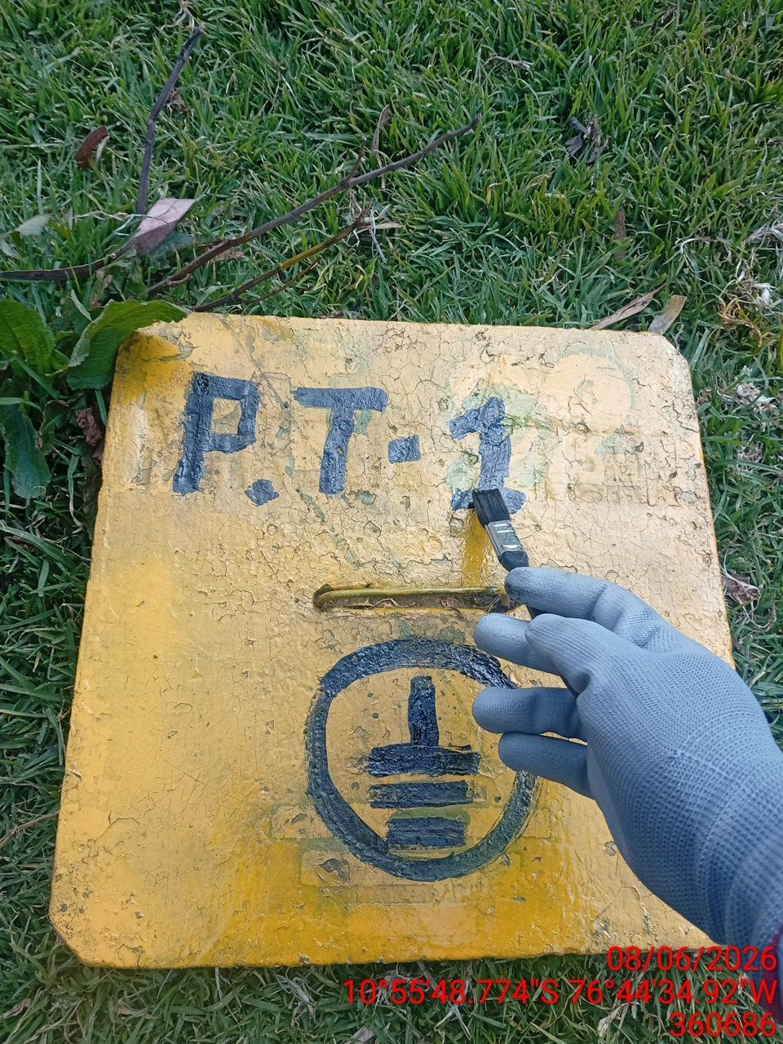 |  | 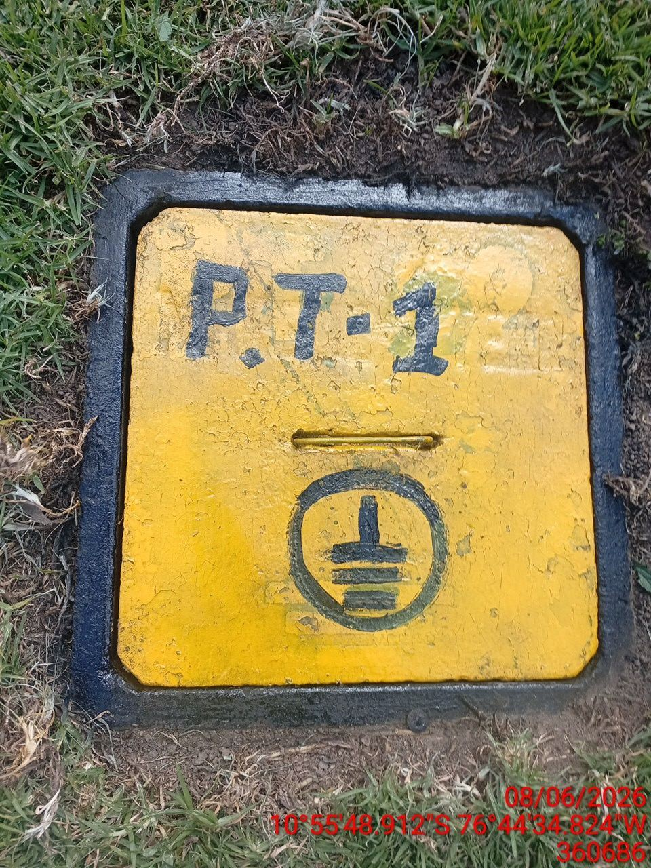

LIMPIEZA TÉCNICA DE COMPONENTES
ANTES |  | DURANTE |  | DESPUES
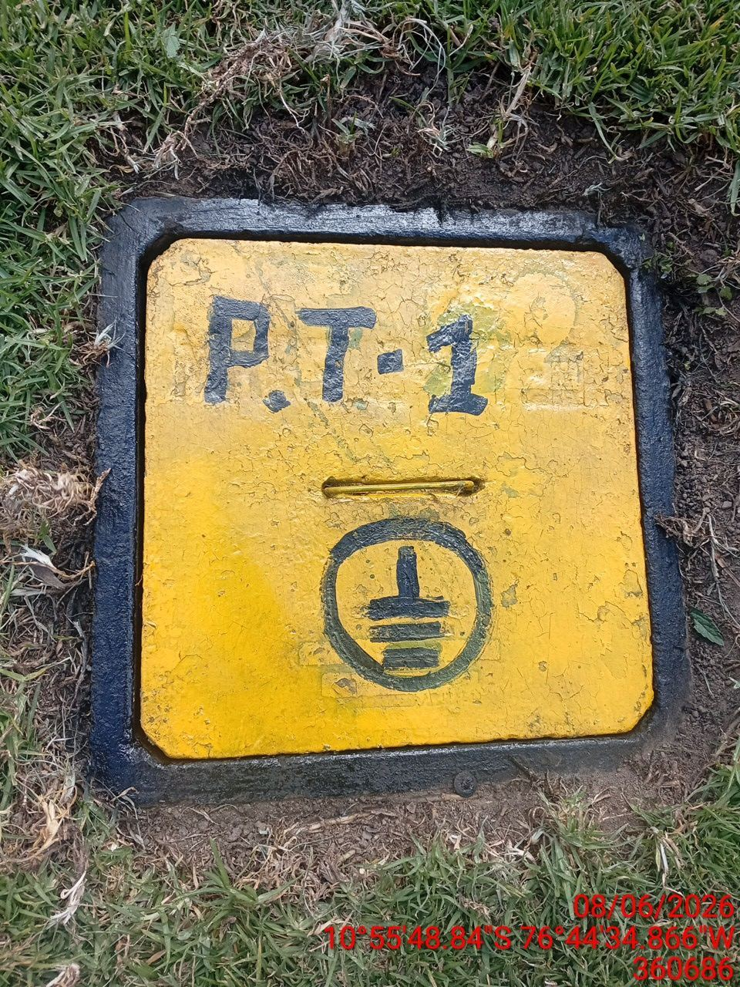 |  | 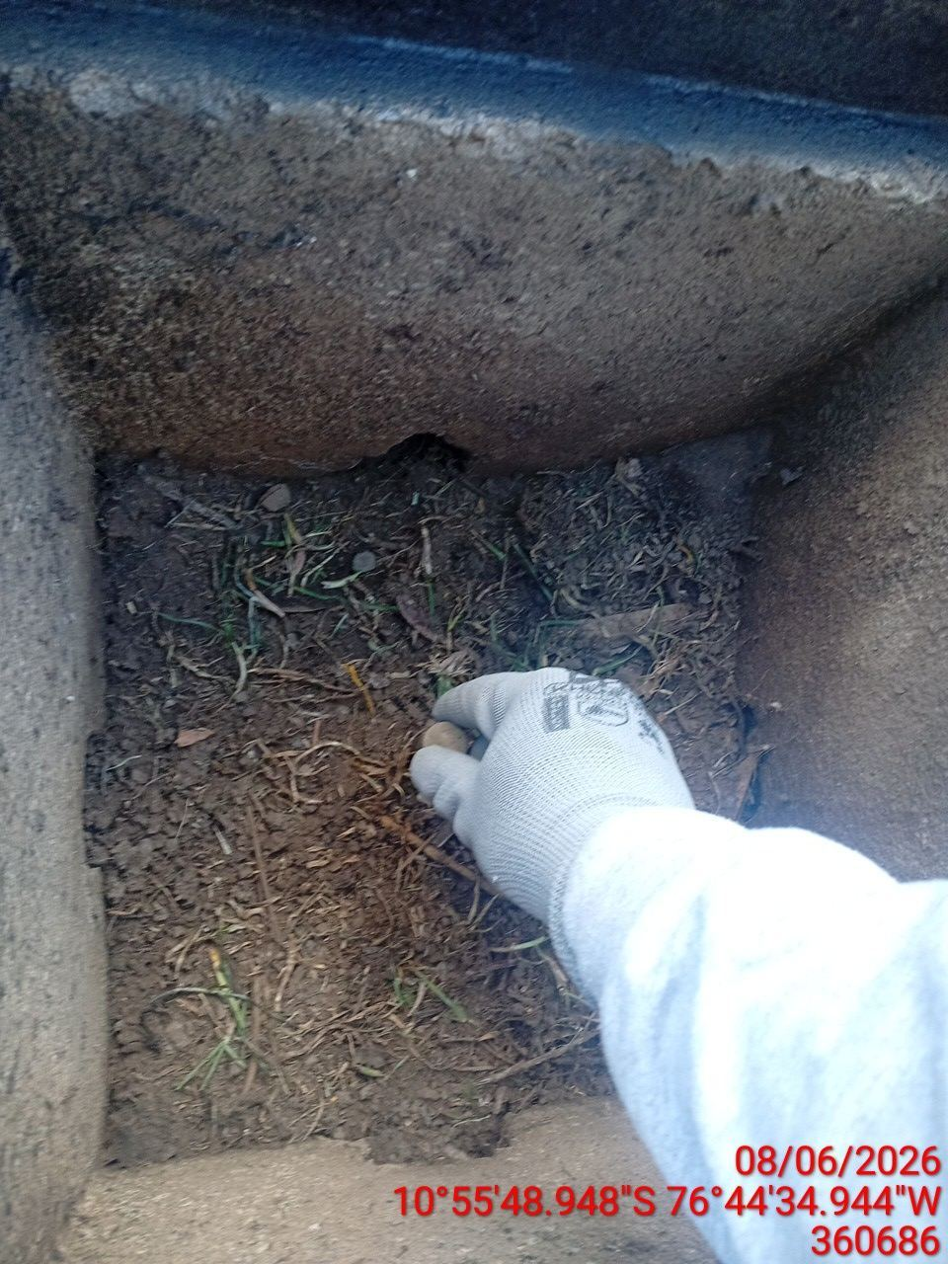 |  | 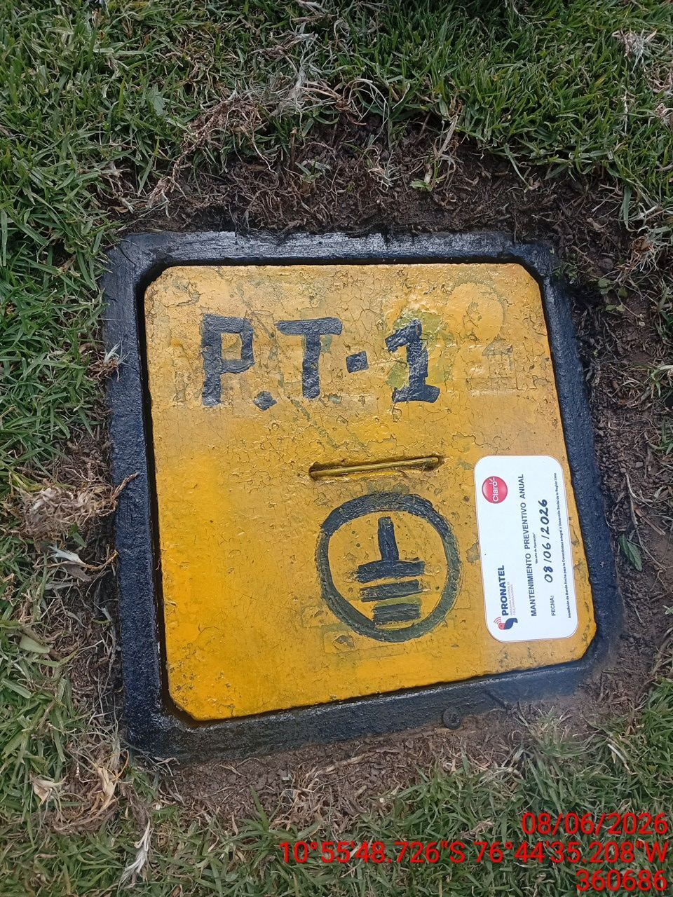

AJUSTE DE CONEXIONADO Y ACTUALIZACION DE SEÑALIZADO
ANTES |  | DURANTE |  | DESPUES
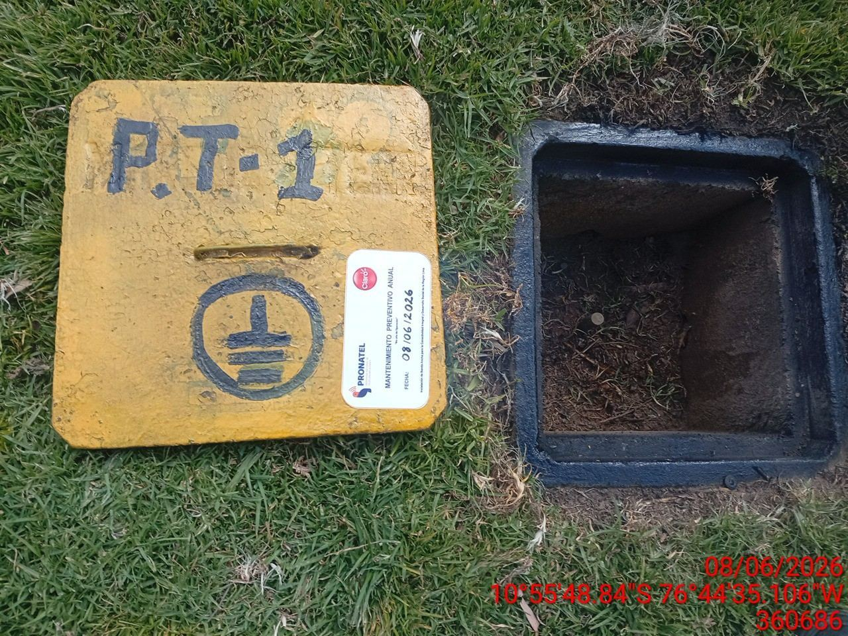 |  | 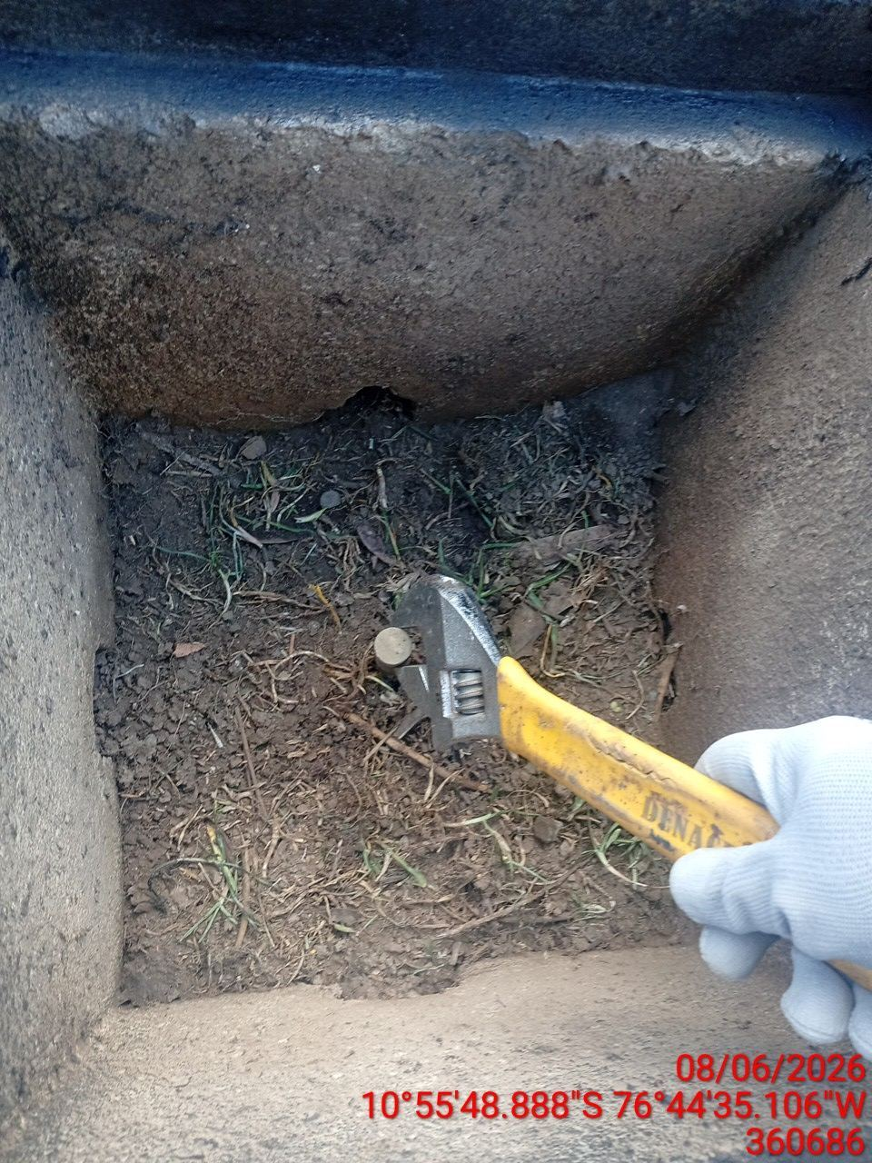 |  | 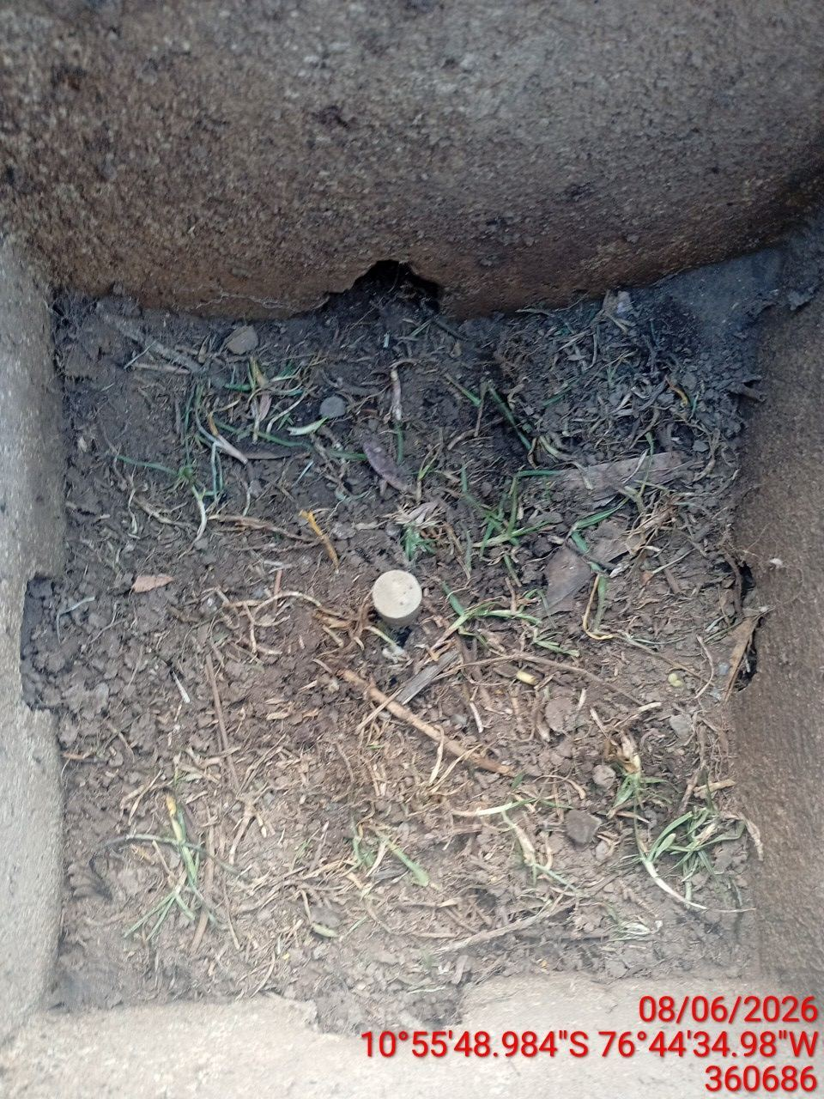

MEDICIÓN Y MEJORAMIENTO DE LA RESISTIVIDAD DEL SPAT
ANTES |  | DURANTE |  | DESPUES
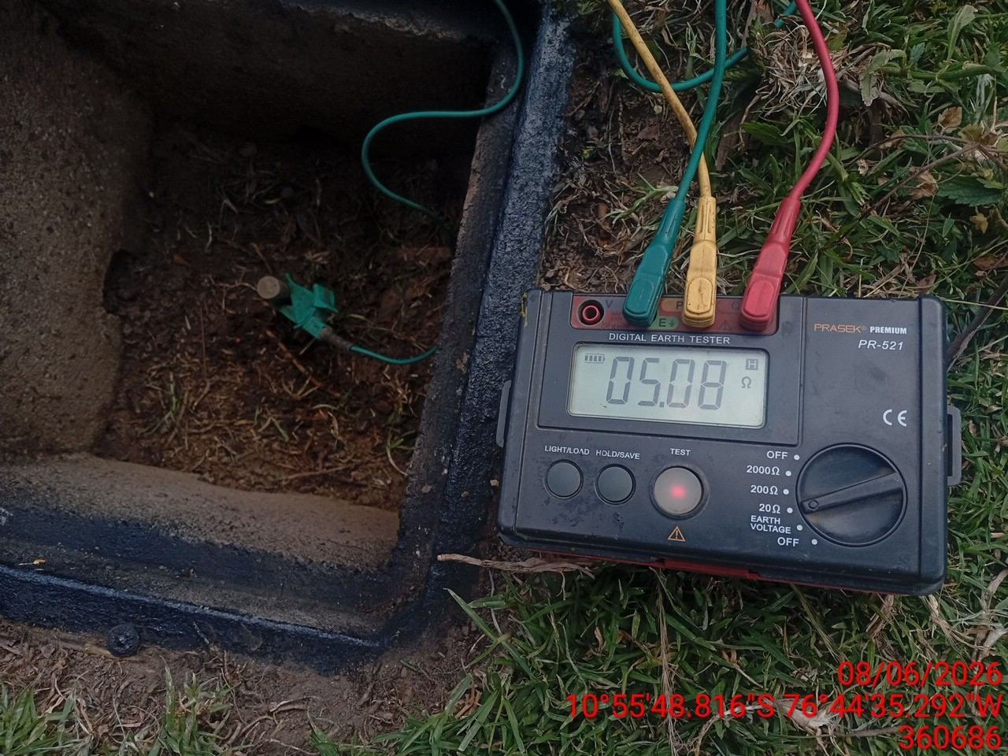 |  | 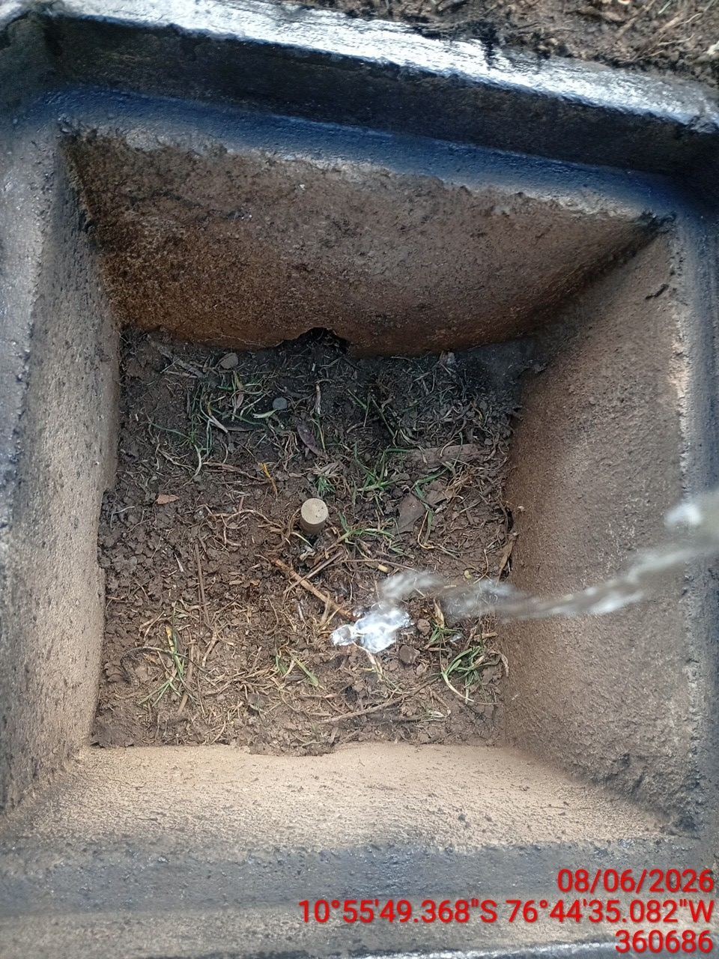 |  | 